基礎設計
クエスト基礎設計フォーマット
 |  |  |  |  |  | ボスユニット画像１ | ボスユニット画像２
 | 認識合わせ |  |  |  |  |  | ボスユニット画像２

 |  | クエストの位置づけ（プルダウン選択） |  | 超級
 |  | クエストの存在意義 |  | 一番参加率の高い遊び場。初級〜中級者が戦力として新キャラを入手する所。また、上級者にとってはユニットの覚醒素材を手に入れるところ。
 |  | つまり |  | 適度な速度で周回できるようにしましょう

 | 基本情報

 |  | クエスト名 |  | 考案してください。
 |  | クエストカテゴリー | 超ウィザード級 | ー
 |  |  | ウィザード級 | ー
 |  |  | 超絶級 | ー
 |  |  | 超級 | ◯
 |  |  | 上級 | ◯
 |  |  | 中級 | ◯
 |  |  | 初級 | ー
 |  | ボスユニット情報 | ユニットID |  |  | 対抗ユニット画像１ | 対抗ユニット画像２
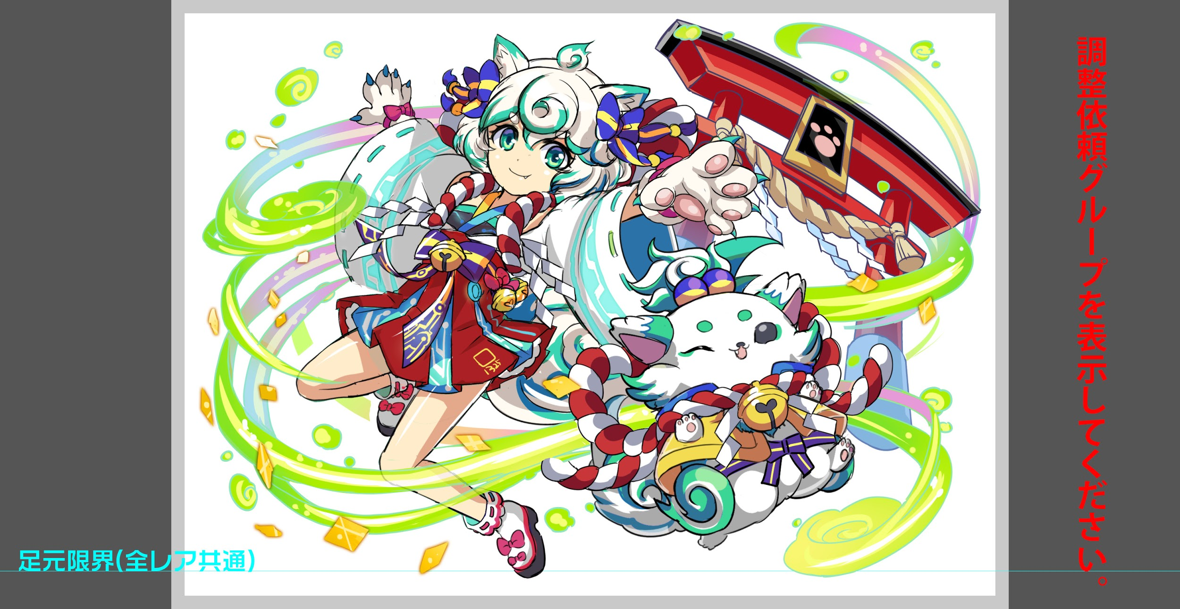
 |  |  | ユニット名 | アウリ |  | 対抗ユニット画像１ | 対抗ユニット画像２
 |  |  | 属性（プルダウン選択） | 緑
 |  |  | 種族A（プルダウン選択）
 |  |  | 種族B（プルダウン選択）
 |  |  | タイプ（プルダウン選択）
 |  | 対抗ユニット情報 | ユニットID
 |  |  | ユニット名

 |  | ステージ制限 ※超級は必須 | 制限１
 |  |  | 制限２
 |  | ステージギミック | ギミック１
 |  |  | ギミック２
 |  | エネミーギミック | ギミック１ | プロテクト
 |  |  | ギミック２
 |  | キラー対象 | キラー１
 |  |  | キラー２
 |  | 対応できるユニット数
 |  | フロア構成（プルダウン選択）
 |  | 背景画像指定 | ※要デザイナー確認
 |  | クエストの位置付け （運営としての目的） | ・新規ユーザー定着 ・世界観を楽しませる ・ギミックチャレンジ ・上位コンテンツ ・エンドコンテンツ ・・・など | 初？超級プロテクト
 |  | クエストの難易度 | ※ウィザード級だけど、 実際の難易度は？ といった項目です。 | 通常の超級レベル
 |  | ユーザー体験 | 目的 | ほぼアビリティ前提というイメージがついてしまったプロテクトギミックをアビリティがない環境で出す挑戦 基本的はパネル変換で割ったり吸収で処理しつつ攻撃を行う形 ある程度PSがある人であればそんな対策も必要のないレベルにしたい
 |  |  | 要件：優先度最高 | プロテクト対策ユニットは2〜3体が適正（クリアできないわけではない） 対策ユニットとはタップ回数上昇 変換 吸収等 プロテクトの対象は緑パネルがメインとし、他のプロテクトは少なめにしたい
 |  |  | 要件：優先度高
 |  |  | 要件：優先度中
 |  |  | 要件：優先度低
 |  |  | 特殊要件：特命 特定ユニットを 止めるなど。
 |  | 専用セリフ | ユニット１
 |  |  | ユニット２
 |  |  | ユニット３
 |  | ステージギミック早見表 (2016/7/4更新) ※パーティの組み方に影響を与える戦略要素 |  | ウィルス / スリープ / スキルバインド / カウンター / 全体攻撃 / 連続攻撃 / パネル変換禁止 / 爆風軽減 / 時限式ダメージパネル / お邪魔パネル / パネルプロテクト / 暗闇 / {赤・青・黄・緑・ハート}無効 / {赤・青・黄・緑・ハート}ドロップDOWN / タップ数変更 / チェーン数変更 / {ヒューマン / アニマル / マシン / ドラゴン / ゴッド / unknown}キラー / {ヒューマン / アニマル / マシン / ドラゴン / ゴッド / unknown}限定 /

 |  | クリア報酬

 |  | 補足

 | 活躍させたいユニット＝想定パーティ

 |  | ラベル | ユニットID | ユニット名 | 概要コメント・要件定義時の選定理由など
 |  | S(Level:60) | 402 | 天災の神狼 フェンリル | タップ回数上昇 アニマルキラー
 |  | S(Level:60) | 841 | 排斥の不死鳥 フェニックス | 吸収
 |  | S(Level:60) | 578 | 穣神従事 ビュグヴィルとベイラ | 緑パネルを吸収 回復
 |  | SS(Level:60) | 937 | ナポレオン | 緑赤変換 SCパネル大 攻撃UP（青吸収）
 |  | 他候補

 | フロア構成

 |  | フロア１
 |  | ユニットID | ユニット名 | 攻撃力・HP・Speed | 概要・行動パターン
 |  | 373 | 夢幻俳聖 バショー | 7500・50000・1 | ■概要 クエスト全体として日本、和風でなるべく緑キャラにしてみました。 1Fはあまり繋がっていないプロテクトパネルを体験する。 ■エネミースキル 交互に以下スキル発動： 緑パネルにプロテクト(2〜3個)+攻撃 ランダムに緑パネルに変換(2〜3個)
 |  | 362 | ゆらら×2 | 5000・25000・1 | ■エネミースキル 常時：クリティカル

 |  | フロア２
 |  | ユニットID | ユニット名 | 攻撃力・HP・Speed | 概要・行動パターン
 |  | 89 | 守護者 玄武 | 7000・70000・2 | ■概要 2Fは緑パネルを全てプロテクトすることで、 繋がっているプロテクトパネルを体験する。 ■エネミースキル 常時：緑パネルプロテクト+攻撃 HP50%以下に1回：3ターン回復力30%DOWN →ナポレオンのCスキルで解除可能
 |  | 61 | クロウ×2 | 3000・30000・1 | ■エネミースキル ハートパネルプロテクト(2〜3個)+攻撃 →苦手属性になるので早めに倒すのが良いです

 |  | フロア３
 |  | ユニットID | ユニット名 | 攻撃力・HP・Speed | 概要・行動パターン
 |  | 145 | 魔性妖艶 かぐや | 7500・80000・2 | ■概要 3Fはプロテクトされたパネルを次ターンに吸収し、 割って消すことで対処していくことを覚えてもらう。 防御力は少し固めにし2ターンで、 整地かCパネルを溜めておいてもらう。 ■エネミースキル 開幕：2ターン防御力up 交互に以下スキル発動： 緑パネルプロテクト 緑パネル吸収攻撃 HP50%以下に1回：3ターン攻撃力30%DOWN →攻撃力UPスキルで解除可能

 |  | フロア４
 |  | ユニットID | ユニット名 | 攻撃力・HP・Speed | 概要・行動パターン
 |  |  | アウリ1 | 9000・120000・2 | ■概要 4Fは3Fまでのギミックが全部出てきます。 2ゲージ目のHP50%以下は、ユーザーにピンチを味わってほしいので、 攻撃力アップを入れております。 (ランダムプロテクトはフィーバーかパネル変換で対処可能) ■エネミースキル 開幕：緑パネル出現率up 交互に以下スキル発動： 緑パネルプロテクト+攻撃 緑パネル吸収攻撃
 |  |  | アウリ2 | 8000・150000・1 | ■エネミースキル 開幕：全パネルの出現率を元に戻す HP50%以上：ランダムプロテクト(5個)+攻撃 HP50%以下1回：ランダムにプロテクト(20個)+2ターン攻撃力up HP50%以下：ランダムプロテクト(7個)+攻撃

